상품제안서
엘로 페블 양면형 충전식손난로 5200mAh C타입 | 상품코드: F24859

 |  |  |  |  |  |  | 02-412-0044 | www.easy1.co.kr
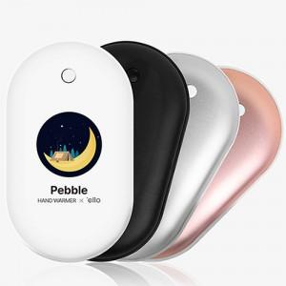

【상세/제작정보】 | *인쇄 -전사인쇄 : 화이트 -레이져인쇄 : 화이트,블랙,실버,핑크

【인쇄/포장옵션】 | 레이저, 풀칼라 / 포장지포장

【공급단가】 | 수량 | 100~ | 300~ | 500~ | 1,000~ | 3,000~
*VAT별도 | 단가 | 9,210원 | 9,070원 | 8,860원 | 8,500원 | 8,150원

【상품 URL】 | https://easy1.co.kr:443/src/goods_detail.php?gdno=24859

